Sheet1
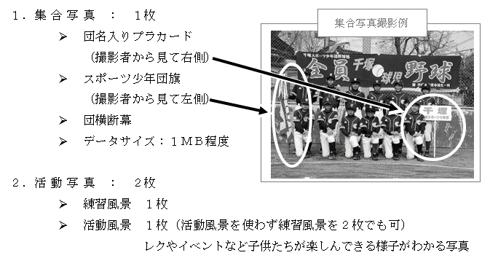
2019年度 ホームページ用の団紹介記入用紙

団名
保護者会長 | （氏名） |  |  |  | （ふりがな）
代表指導者 | （氏名） |  |  |  | （ふりがな）
練習日
練習場所
学年と団員数 | 6年生 | 5年生 | 4年生 | 3年生 | 2年生 | 1年生 | 未就学 | 合計
 | 0 名 | 0 名 | 0 名 | 0 名 | 0 名 | 0 名 | 0 名 | 0 名
（内 名）は女子団員数 | （内 0 名） | （内 0 名） | （内 0 名） | （内 0 名） | （内 0 名） | （内 0 名） | （内 0 名） | （内 0 名）
指導方針
（アピールポイント等）
団ホームページＵＲＬ

提出先 | 野球部会事務局 末木

提出期限 | ２０１９年３月２４日（日）

提出先メール | kofu.jsc.baseball@gmail.com

掲載ホームページ | http://kofu-baseball.topgroup.jp

この用紙と、以下の写真をメールに添付して提出してください。

